关系图
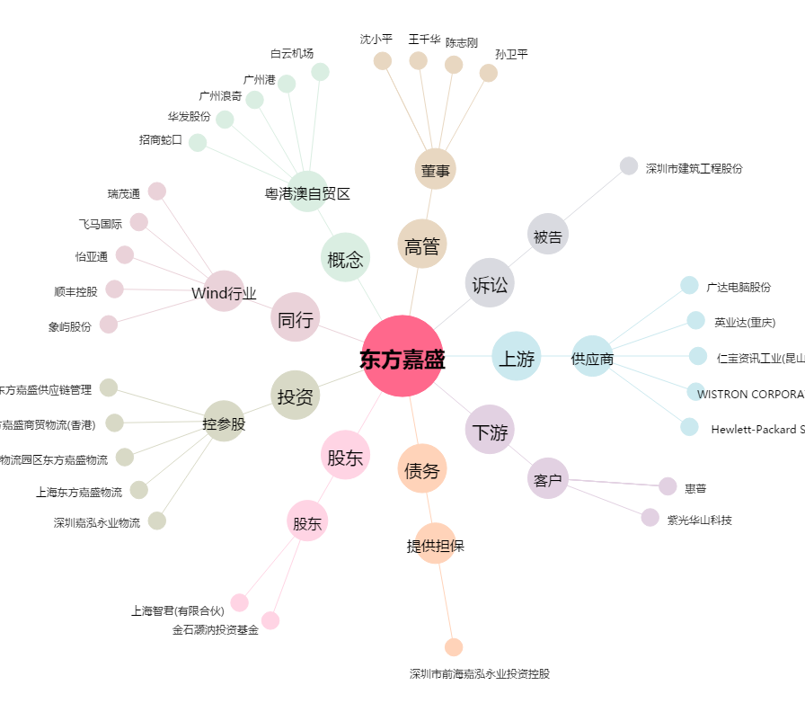
东方嘉盛[002889.SZ] - 关系概览图

